B2. Mô hình logic
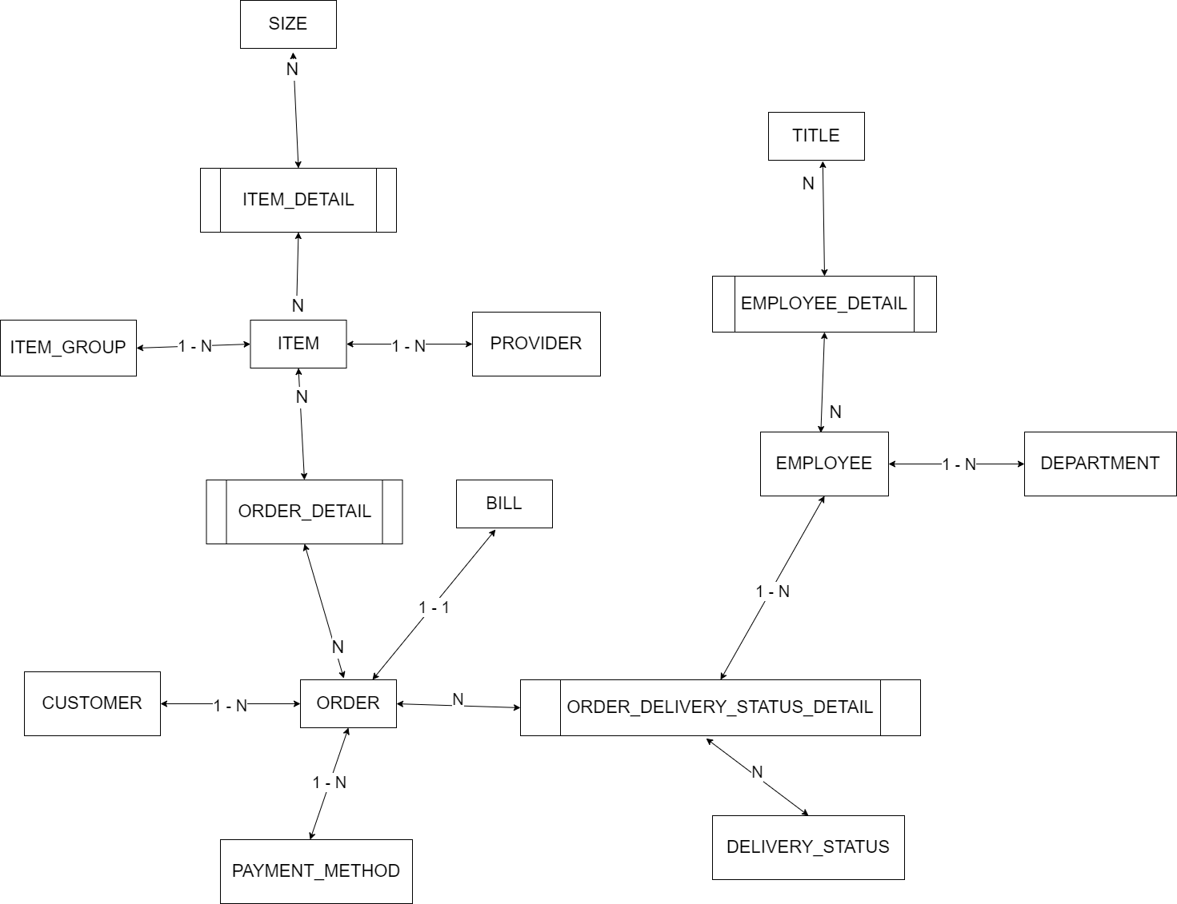
 |  | Inheritance & Composition |  | CRON JOB
 | Xác định các đối tượng cần lưu trữ Xác định các thuộc tính, thông tin của từng đối tượng
 |  |  |  | CLOB | xml
 |  |  |  | BLOB | json | Enum |  |  | Enum | Enum | Enum | Enum |  |  |  |  | IMGs
 | T01 | T02 | T03 | T04 | T05 | T06 | T07 | T08 | T09 | T10 | T11 | T12 | 1 | A | 15 | 22 | a.png, b.png, c.png, d.png
 | ITEM | EMPLOYEE | CUSTOMER | ORDER | BILL | DELIVERY_STATUS | ITEM_GROUP | PROVIDER | DEPARTMENT | TITLE | PAYMENT_METHOD | SIZE
 | ID | ID | ID | ID | ID | ID | ID | ID | ID | ID | ID | ID
 | NAME | NAME | NAME | CUSTOMER | ORDER | DESC | NAME | NAME | NAME | NAME | DESC | GENDER
 | SIZE(S) | DATE_OF_BIRTH | DATE_OF_BIRTH | DELIVERY_ADDRESS | CREATED_AT |  |  | TAX_CODE |  | DESC |  | DESC |  |  |  |  | IMG1 | IMG2 | IMG3 | IMG4
 | COLOR(S) | ADDRESS | ADDRESS | ITEM(s)-AMOUNT |  |  |  | ADDRESS |  |  |  |  | 1 | A | 15 | 22 | a.png | b.png | c.png | d.png
 | MATERIAL | PHONE | PHONE | PAYMENT_METHOD |  |  |  | PHONE
 | IMAGE_01 | GENDER | GENDER | TOTAL_FEE
 | IMAGE_02 | EMAIL | EMAIL | DELIVERY_DATE |  |  |  |  |  |  |  |  |  |  | x |  | IMG
 | LAST_UPDATED_AT | PASSWORD | PASSWORD | DELIVERY_FEE |  |  |  |  |  |  |  |  | 1 | A | 15 | 22 | a.png
 | AMOUNT | TITLE |  | DELIVERY_EMP |  |  |  |  |  |  |  |  | 1 | A | 15 | 22 | b.png
 | SELL_PRICE | DEPARTMENT |  | STATUS |  |  |  |  |  |  |  |  | 1 | A | 15 | 22 | c.png
 | BUY_PRICE |  |  | CREATED_AT |  |  |  |  |  |  |  |  | 1 | A | 15 | 22 | d.png
 | ITEM_GROUP
 | PROVIDER
 |  |  |  |  |  |  |  |  |  |  |  |  |  | IMAGE
B1. Mô hình quan niệm | 1. Xác định lại các tập thực thể |  |  |  |  |  |  |  |  |  |  |  |  | path | item_id
 | 2. Xác định lại các thuộc tính của mỗi tập thực thể |  |  |  |  |  |  |  |  |  |  |  |  | a.png | 1
 |  | Lưu ý: Thuộc tính >> đơn trị, đa trị, kết hợp, dẫn xuất >> single value |  |  |  |  |  |  |  |  |  |  |  | b.png | 1
 | 3. Xác định khóa của mỗi tập thực thể |  |  |  |  |  |  |  |  |  |  |  |  | c.png | 1
 | 4. Xác định mối quan hệ giữa các tập thực thể |  |  |  |  | --> Khóa ngoại, ràng buộc |  |  |  |  |  |  |  | d.png | 1
 |  | Lưu ý: 11, 1n, n1, nn |  |  |  |  |  |  |  |  |  |  |  | e.png | 2

